全部
鋼筋計料表
全部
編號 | 號數 | A(cm) | B(cm) | C(cm) | D(cm) | E(cm) | F(cm) | G(cm) | 圖示 | 長度(cm) | 數量 | 重量(kg) | 備註 | 讀取CAD文字
1 | #3 | 700 |  |  |  |  |  |  | 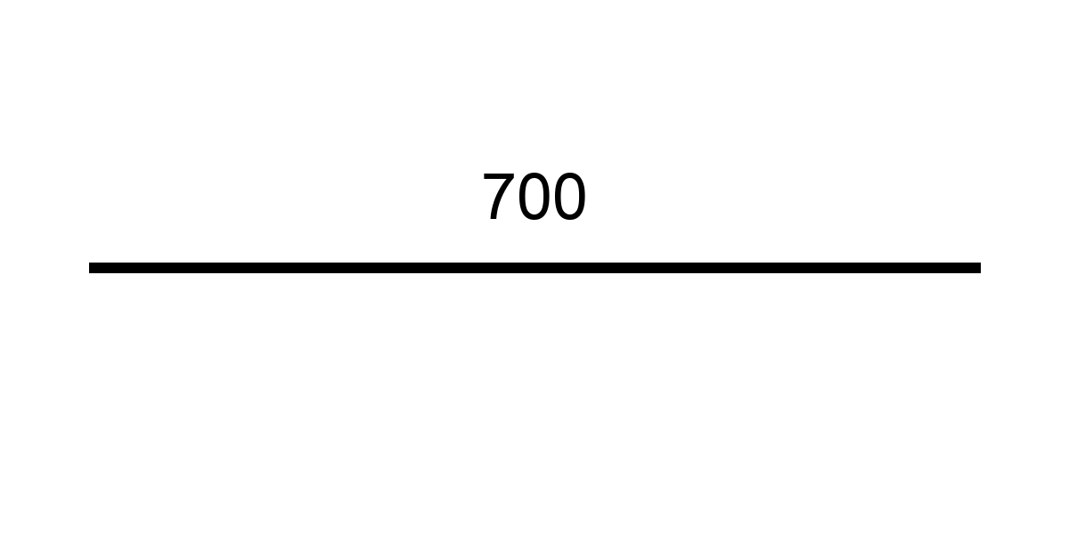 | 700 | 99 | 388.8 | 直料 | #3-700x99

統計摘要
總數量 | 99 支 | 總重量 | 388.8 kg | 總長度 | 69300.0 cm | 鋼筋類型 | 1 種

生成時間：2025-08-14 17:04:02 | 圖示功能：暫時停用，等 assets/materials 圖片準備好時再實作

